Plan1
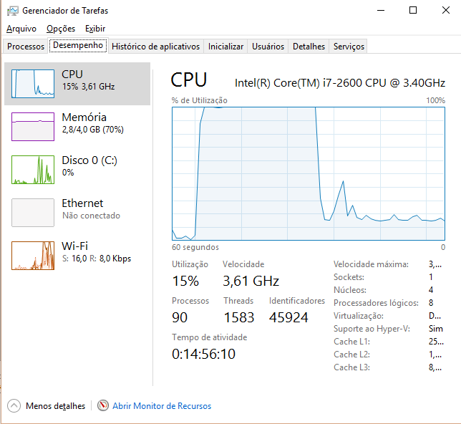
 | Tempo
Tentativa | Paralelo | Sequencial
1 | 8907 | 8938
2 | 2766 | 8938
3 | 1625 | 8938
4 | 1203 | 8938
5 | 954 | 8938
6 | 828 | 8938
7 | 709 | 8938
8 | 609 | 8938
9 | 563 | 8938
10 | 484 | 8938

Testes executados com matrizes de dimensão 2000x2000.

 | Tela 1
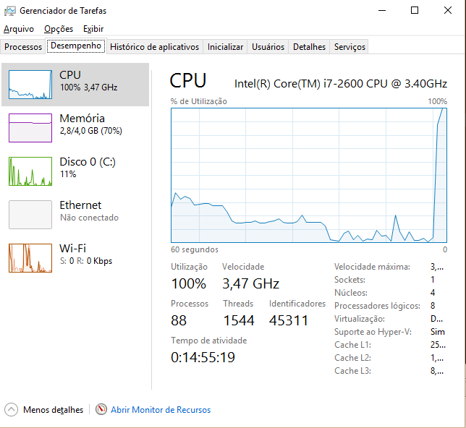

 | Tela 2
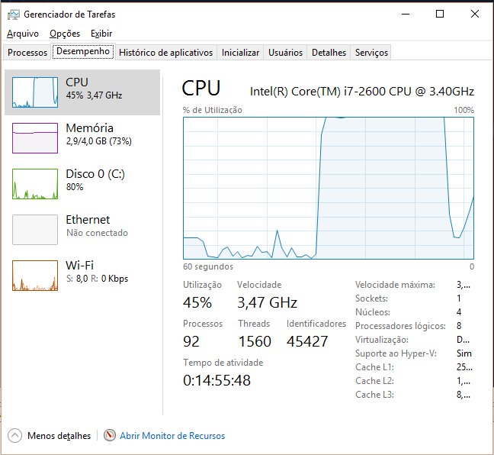

 | Tela 3

